Processo
2. PROCESSO
2.1 Informações Iniciais
2.1.1 Quem são os clientes do processo?
1 | A SEGEL como um todo, com ênfase no SecDir - SEGEL, são os atores do processo e os clientes são todas as pessoas que tem interesse em reservas espaços do centro esportivo, sejam elas parte da UFPE ou não.

2.1.2 Quais queixas os clientes do processo apresentam?
1 | Falta de recursos
2 | Falta de apoio
3 | Dificuldade em atender inúmeras solicitações com um único email
4 | Processos lentos e manuais (que fazem com que algumas solicitações se percam)
5 | Falta de sistematização de respostas
6 | Falta de plataformas específicas apropriadas para os serviços

 | 2.2 Comunicação
2.2.1 O processo é amplamente conhecido na organização?
Não, ele é um processo bastante mutável, e acaba que só a alta gerência tem total ciência de como funciona a organização.

2.2.2 Quais meios de comunicação são usados para divulgar o processo?
1 | Atualmente é utilizado o Instagram para a divulgação do contato da SEGEL, mas o processo em si só é informado aos interessados já no momento de interação.

2.2.3 Você acha que deveria usar algum meio de divulgação em especial? Por quê?
1 | Usar de um site como portal de informação, por ser mais formal e trazer mais possibilidades, além de ser mais apropriado, e passar a usar dos outros meios como instagram como divulgação desse novo meio e para marketing, pois isso possibilita atingir mais pessoas mas sem perder a formalidade que a instituição pede.

2.3 Prazo
2.3.1 Há problemas de prazo? Quais os pontos do processo que originam o problema?
1 | Sim, há problemas na demora das respostas das solicitações dos clientes
2 | Tanto o recebimento de pedidos impraticáveis, que viram gordura, quanto no recebimento e resposta dessas solicitações.

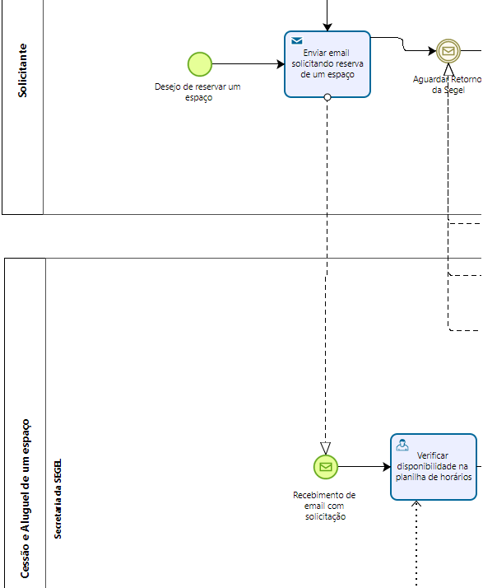
2.3.2 Há algum handoff que esteja gerando gargalo? (Apresentar os pontos de handoff na modelagem AS-IS)
Imagem do modelo AS-IS |  | Descrição | Possível causa
1
 |  | Muitas vezes há uma grande demora nas respostas das solicitações de reserva ou dúvidas, pois há um grande número de emails na caixa de entrada que dificulta essa visualização. | A SEGEL só possui um email disponível para uso, por isso, há um fluxo de emails enorme na caixa de entrada envolvendo todas as áreas da SEGEL e sendo acessado por mais de uma pessoa, o que dificulta a visualização dos emails pendentes que são relacionados a reserva dos equipamentos.
Imagem do modelo AS-IS |  | Descrição | Possível causa
2

2.4 Qualidade
2.4.1 Quais os pontos do processo que originam problemas de qualidade?
1 | A disponibilização da informação de horários disponíveis.

2.4.2 Quais os resultados do processo que são afetados?
1 | Velocidade de execução, confiabilidade da informação e sistematização de respostas.

2.4.3 Há algum handoff que esteja gerando erro?
Imagem do modelo AS-IS |  | Descrição | Possível causa
1
 |  | Muitas vezes o email enviado dos clientes ficam sem respostas durante o processo | Como eles possuem um email só para resolver tudo da SEGEL e o mesmo é acessado por mais de uma pessoa, então eles se baseiam na ideia de que quem vai responder as solicitações é aquele que ver primeiro, o que gera situações como uma pessoa abrindo o email sem querer e não respondendo, o que leva os outros a acharem que o email já foi respondido e ignorarem o mesmo.

2.5 Recursos
2.5.1 Há problemas de insuficiência ou não adequação de recursos necessarios ao processo? Quais os recursos que são insuficientes/inadequados?
1 | Sim, pois não há recurso humano para satisfazer o processo como é hoje, além da falta de um sistema que possibilitasse fazer isso com a mesma quantidade de pessoas que eles tenham

2.5.2 Há habilidades ou competências especiais que as pessoas que executam o processo precisam possuir? Quais?
1 | Sim, habilidades de conhecer a tecnologia usada hoje (Planilhas e resto de pacote Google) e organização principalmente, pois é um processo que se baseia muito na confiabilidade de quem executa, sendo qualquer erro ou desatenção completamente prejudicial ao processo.

2.5.3 Quais habilidades ou competências as pessoas que executam o processo já possuem?
1 | As pessoas são bastante engajadas com o processo, e dispostas a fazê-lo, e sabem usar as ferramentas do pacote Google.

2.5.4 Quais habilidades ou competências as pessoas que executam o processo ainda não possuem?
1 | O nível de organização e concentração que o processo atual exige não é atingido, mesmo que se haja esforço para.

2.5.5 O que é necessário para que as pessoas que executam o processo adquiram essas habilidades ou competências?
1 | É necessário na verdade diminuir essa vitalidade da organização, não que essas pessoas possam ser desorganizadas com um sistema, mas enquanto o processo se basear apenas na confiabilidade de organização e atenção delas, o processo está exposto à possibilidade desse erro. Agora, para manter as outras habilidades do processo, é necessário que haja treinamento adequado para uso das ferramentas usadas, principalmente quando são ferramentas de uso restrito à organização.

2.6 Legalidade
2.6.1 Há problemas de não conformidade com normas / resoluções / leis? Quais?
1 | Mesmo que não necessariamente por parte da SEGEL, por ser um sistema manual, os professores acabam não tendo tanto compromisso com cumprimento de datas para as reservas destinadas a eles.

2.6.2 Quais os pontos do processo nos quais o problema foi evidenciado?
1 | O cronograma que era para ser enviado antes do início do período não é enviado, então horários mesmo que aptos não podem ser disponibilizados, pois há a possibilidade daquele horário ser requisitado por um professor após o prazo, e por ser um sistema manual, os funcionários da SEGEL são precionados a aceitar essas cessões mesmo após o prazo estabelecido.

2.7 Padronização
2.7.1 Quais os pontos do processo que apresentam a necesidade de automatização?
1 | Respostas para os clientes, em principal para os professores. Os professores terem a noção de que o atraso do envio de seu cronograma vai parar de afetar os outros negativamente e afetar eles mesmos. É importante também que as respostas negativas por uma impossibilidade para clientes externos, como o pedido de um horário já reservado, não exijam tempo gasto pelos funcionários da SEGEL para respondê-los.

2.7.2 Por que essa automatização não foi realizada ainda?
1 | Falta de capacidade técnica dos funcionários de construir esse sistema.

2.7.3 Há atividades no processo que poderiam ser eliminadas? Quais? Por quê?
1 | A resposta com horários disponíveis em caso dos horários selecionados estarem indisponíveis. Vai ser eliminado pois não existirá mais a possibilidade de ser feita uma solicitação para um horário indisponível

2.7.4 Há atividades no processo que deveriam ser incluídas? Quais? Por quê?
1 | A criação do perfil de usuário, que ajuda na coleta de dados e aumenta as possibilidades por parte da SEGEL de entender seus clientes.

2.7.5 Há atividades no processo que poderiam ser realizadas de outra forma? Quais? Por quê?
1 | A maioria das atividades que hoje são manuais poderiam ser automatizadas, gerando ganho de tempo e diminuição da probabilidade de erro humano.

2.7.6 Há pontos de decisão no processo que poderiam ser eliminados? Quais? Por quê?
1 | Também, o ponto de decisão do cliente resolver tentar outro horário deixa de fazer parte do processo, pois só há possibilidade de requisitar horários disponíveis.

2.7.7 Há pontos de decisão no processo que deveriam ser incluídos? Quais? Por quê?
1 | Agora, por ter perfil de quem está solicitando cessão, é mais fácil ver o histórico dessa pessoa/organização, o que cria um ponto de decisão se essa pessoa está com crédito ou não para fazer outra solicitação.

2.7.8 Como seria a nova forma?
1 | No novo formato a solicitação de reserva de um espaço é enviada pelo cliente diretamente no sistema específico para isso, onde o próprio sistema já mostra a disponibilidade de horário de todos os equipamentos e também mostra informações específicas sobre detalhes de cada equipamento (Se possui iluminação, se é coberto, etc ...), com isso o sistema já faz a verificação inicial e impede solicitações em horários que já possuem reserva, o que diminui muito a quantidade de solicitações repetidas, além de que essas automatizações impedem o erro humano na hora de verificar se tal horário está disponível. No lado do gestor vai ter a aba de visualização de pedidos de clientes, facilitando a visualização de quais pedidos são para quais equipamentos, podendo acessar diretamente cada pedido e verificar o perfil de quem solicitou e o motivo, clicando em aceitar ou negar o pedido, que já retorna automaticamente com uma notificação para o cliente sobre a resposta. Caso a solicitação seja aceita, a notificação retornada já consta com um comprovante de reserva para assegurar a pessoa de que aquele horário está reservado para ela, e caso seja um cliente externo, a notificação retornada é com um boleto gerado com o valor previamente mostrado no sistema com base nas horas reservadas, portanto quando o cliente pagar, outra notificação é gerada automaticamente pelo sistema com a confirmação de pagamento e o comprovante de reserva do horário solicitado, caso o cliente não pague o boleto, o sistema informa em 24h que o boleto venceu e que é necessário abrir outra solicitação de reserva, voltando para a etapa inicial. Caso a notificação de resposta do sistema seja a negação, o cliente volta a etapa inicial para abrir outra solicitação de reserva.

2.7.9 Há problemas de não conformidade com o processo (i.e., variantes do processo)? Quais os pontos do processo que apresentam essa não conformidade (i.e., possuem variantes)?
1 | Nem sempre o cliente tem retorno de suas solicitações.

2.7.10 Você pode descrever o fluxo dessas variações?
1 | O pedido chega ao email da SEGEL, mas não tem resposta

2.7.11 Quais as possíveis causas dessa não conformidade?
1 | Falta de capacidade de se responder todos os emails ou um email que era para pessoa X foi aberto por pessoa Y e não foi marcado como não lido, fazendo ele passar em branco.

2.7.12 Há algo mais impedindo o processo de prosseguir? O que está impedindo o processo de prosseguir?
Imagem do modelo AS-IS |  | Descrição | Possível causa
1

2.8 Multidimensional
2.8.1 Algum handoff está gerando retrabalho?
Imagem do modelo AS-IS |  | Descrição | Possível causa
1

2.8.2 Existem pontos no seu processo que causam gargalo? Quais os pontos do processo em que ocorrem? Quais as possíveis causas desse gargalo?
Imagem do modelo AS-IS |  | Descrição | Possível causa
1 |  | Por coincidência, os pontos que possuem gargalos são os mesmo pontos onde há algum handoff que esteja gerando gargalo, por isso, volto a dizer que o ponto de gargalo do processo é justamente na etapa inicial de envio e respostas por email, que é o único meio de comunicação disponível atualmente para fazer a solicitação de reserva, onde está ocorrendo com frequência atrasos nas respostas das solicitações, além de que muitas vezes solicitações estão ficando sem respostas. | Como na SEGEL há somente um email disponível para todo o departamento e o mesmo possui um grande fluxo de mensagens na caixa de entrada, há uma dificuldade em visualizar quais emails são referentes a reservas de espaços, além de que muitas vezes pessoas que não são da área de gestão de equipamentos abrem o email de solicitação de reserva sem querer e este email aberto acaba por ficar "perdido" e não é respondido.

2.8.3 Quais as consequências da ocorrência dos gargalos?
1 | Atraso nas respostas, clientes sem respostas, horários aptos não sendo disponibilizados,

